A套
学生套餐A套
2026/6/22--6/26
日期 | 菜单 | 原料 | 重量/克 | 能量 （千卡） | 蛋白质（克） | 脂肪 （克） | 碳水化合物（克） | 膳食纤维（克）
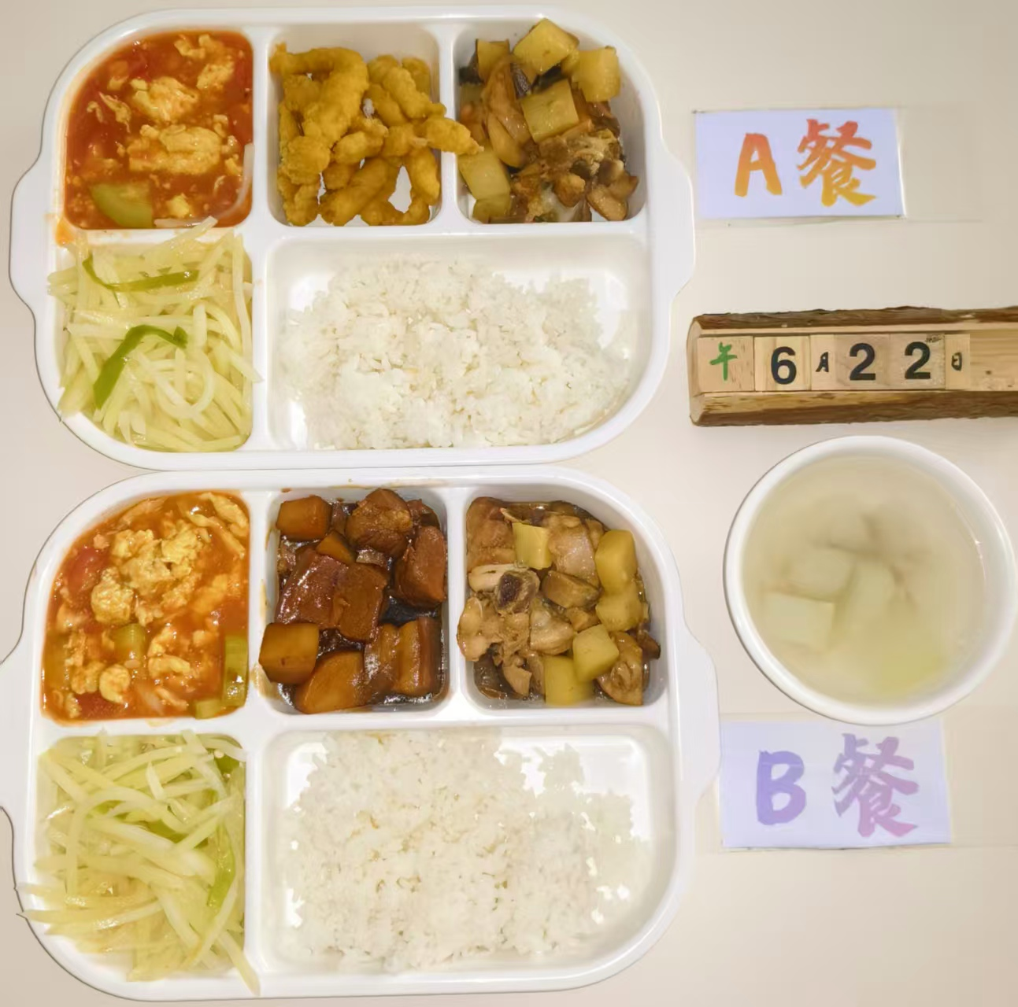
周一 | 金沙酥肉 | 小酥肉 | 150 | 1050 | 52 | 38 | 118 | 8
 | 香菇滑鸡 | 鸡边腿切块 | 150
 |  | 土豆丁 | 30
 |  | 香菇 | 10
 | 番茄炒蛋 | 番茄 | 100
 |  | 鸡蛋 | 40
 | 青椒土豆丝 | 青椒 | 20
 |  | 土豆 | 120
 | 冬瓜肉丝汤 | 冬瓜 | 20
 |  | 肉丝 | 40
 | 米饭 | 米饭 | 200

